Worksheet
 | Código | Nombre |  | Precio | Su Pedido
 | AE-1500WH-1AVDF | AE-1500WH-1AVDF |  | $ 46.04
 | AE-1500WH-2AVDF | AE-1500WH-2AVDF | EAN: 4549526351419 | $ 46.04
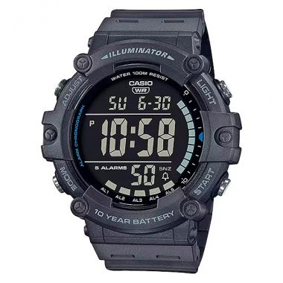 | AE-1500WH-8B2VDF | AE-1500WH-8B2VDF | EAN: 4549526351440 | $ 46.04
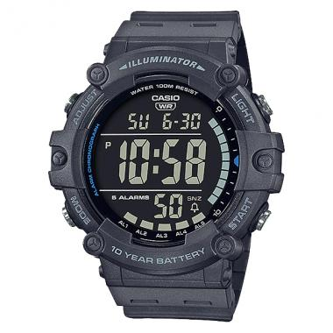 | AE-1500WH-8BVDF | AE-1500WH-8BVDF |  | $ 46.04
 | MTD-1005A-1AVH | ANÁLOGO ANÁLOGO C: ACERO INOXIDABLE PLATEADA E: NEGRA |  | $ 219.17
 | LRW-200H-7BVDF | ANÁLOGO ANÁLOGO C: RESINA BLANCA E: BLANCA 100 m |  | $ 31.58
 | LRW-200H-2BVDF | ANÁLOGO ANÁLOGO C: RESINA BLANCA E: CELESTE 100 m |  | $ 31.58
 | LRW-200H-7E1VDF | ANÁLOGO ANÁLOGO C: RESINA NEGRA E: BLANCA 100 m |  | $ 31.58
 | MRW-200H-1EVDF | ANÁLOGO ANÁLOGO C: RESINA NEGRA E: NEGRA 100 m |  | $ 31.58
 | MRW-200H-9BVDF | ANÁLOGO ANÁLOGO C: RESINA NEGRA E: NEGRA Y AMARILLA 100 m |  | $ 31.58
 | MRW-200H-2BVDF | ANÁLOGO ANÁLOGO C: RESINA NEGRA E: NEGRA Y AZÚL 100 m |  | $ 31.58
 | MRW-200H-1BVDF | ANÁLOGO ANÁLOGO C: RESINA NEGRA E: NEGRA Y BLANCA 100 m |  | $ 31.58
 | MRW-200H-1B2VDF | ANÁLOGO ANÁLOGO C: RESINA NEGRA E: NEGRA Y BLANCA 100 m |  | $ 31.58
 | MRW-200H-4BVDF | ANÁLOGO ANÁLOGO C: RESINA NEGRA E: NEGRA Y NARANJA 100 m |  | $ 31.58
 | MRW-200H-3BVDF | ANÁLOGO ANÁLOGO C: RESINA NEGRA E: NEGRA Y VERDE 100 m |  | $ 31.58
 | LRW-200H-4B2VDF | ANÁLOGO ANÁLOGO C: RESINA ROSADA E: BLANCA 100 m |  | $ 31.58
 | LTP-1128G-7BRDF | ANÁLOGO C: ACERO INOXIDABLE COMBINADA PLATEADA Y DORADA E: BLANCA WR |  | $ 45.58
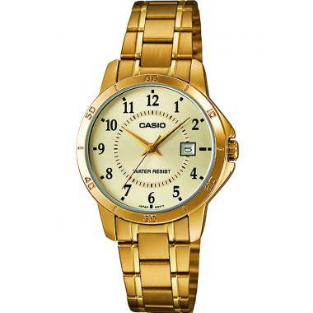 | LTP-V004G-9BUDF | ANÁLOGO C: ACERO INOXIDABLE DORADA E: DORADA WR |  | $ 48.78
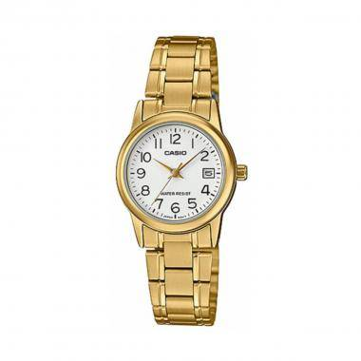 | LTP-V002G-7B2UDF | ANALOGO C: ACERO INOXIDABLE DORADO E: BLANCO WR | EAN: 4549526175206 | $ 47.38
 | LTP-V005G-1BUDF | ANALOGO C: ACERO INOXIDABLE DORADO E: NEGRO WR | EAN: 4549526175299 | $ 43.87
 | MTP-E119D-9AVDF | ANÁLOGO C: ACERO INOXIDABLE PLATEADA E: AMARILLA 50 m |  | $ 104.93
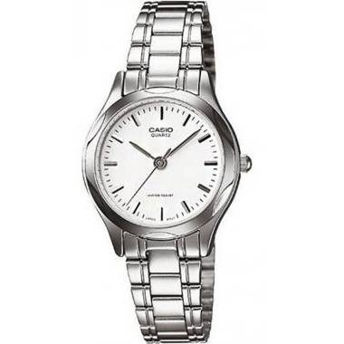 | LTP-1275D-7ADF | ANÁLOGO C: ACERO INOXIDABLE PLATEADA E: BLANCA WR |  | $ 36.93
 | LTP-1129A-7BRDF | ANÁLOGO C: ACERO INOXIDABLE PLATEADA E: BLANCA WR |  | $ 33.39
 | LTP-V004D-7BUDF | ANÁLOGO C: ACERO INOXIDABLE PLATEADA E: BLANCA WR |  | $ 34.75
 | MTP-1314D-1AVDF | ANÁLOGO C: ACERO INOXIDABLE PLATEADA E: NEGRA 50 m |  | $ 51.62
 | MTP-1303D-1AVDF | ANÁLOGO C: ACERO INOXIDABLE PLATEADA E: NEGRA WR 50M |  | $ 49.69
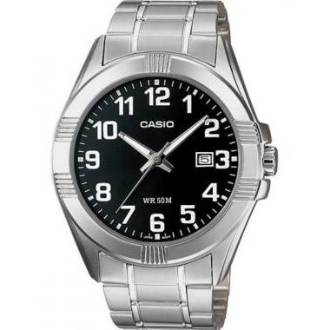 | MTP-1308D-1BVDF | ANÁLOGO C: ACERO INOXIDABLE PLATEADA E: NEGRA WR 50M |  | $ 49.69
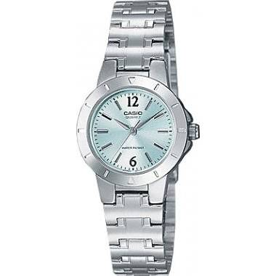 | LTP-1177A-3ADF | ANÁLOGO C: ACERO INOXIDABLE PLATEADA E: VERDE WR |  | $ 36.70
 | MTP-V002D-1BUDF | ANALOGO C: ACERO INOXIDABLE PLATEADO E: BLANCO WR | EAN: 4549526174704 | $ 33.34
 | LTP-V002D-2BUDF | ANALOGO C: ACERO INOXIDABLE PLATEADO E: CELESTE WR | EAN: 4549526175169 | $ 33.34
 | LTP-V002D-7BUDF | ANALOGO C: ACERO INOXIDABLE PLATEADO E: GRIS WR | EAN: 4549526175183 | $ 33.34
 | LTP-V005D-7BUDF | ANALOGO C: ACERO INOXIDABLE PLATEADO E: GRIS WR | EAN: 4549526175282 | $ 29.83
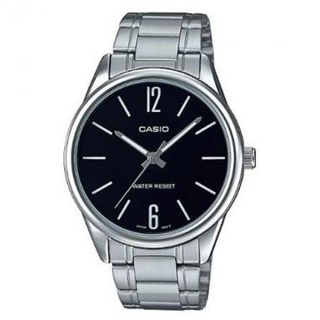 | MTP-V005D-1BUDF | ANALOGO C: ACERO INOXIDABLE PLATEADO E: NEGRO WR | EAN: 4549526174780 | $ 29.83
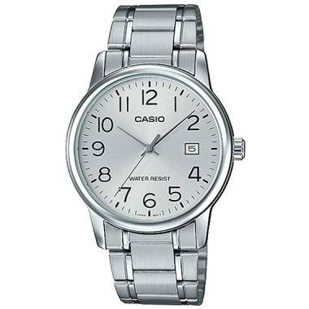 | MTP-V002D-7BUDF | ANALOGO C: ACERO INOXIDABLE PLATEADO E: NEGRO WR | EAN: 4549526174711 | $ 33.34
 | LTP-V005D-1BUDF | ANALOGO C: ACERO INOXIDABLE PLATEADO E: NEGRO WR | EAN: 4549526175251 | $ 29.83
 | LTP-V002D-1BUDF | ANALOGO C: ACERO INOXIDABLE PLATEADO E: NEGRO WR | EAN: 4549526175152 | $ 33.34
 | LTP-V005D-4BUDF | ANALOGO C: ACERO INOXIDABLE PLATEADO E: ROSADO WR | EAN: 4549526175275 | $ 29.83
 | LTP-V002D-4BUDF | ANALOGO C: ACERO INOXIDABLE PLATEADO E: ROSADO WR | EAN: 4549526175176 | $ 33.34
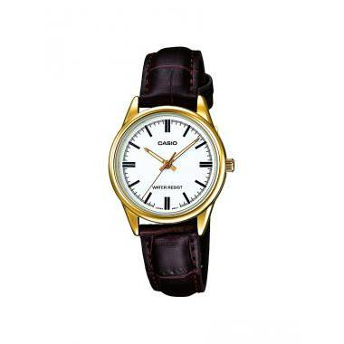 | LTP-V005GL-7AUDF | ANALOGO C: CUERO BLANCO E: MARRON 50m | EAN: 4971850057451 | $ 27.73
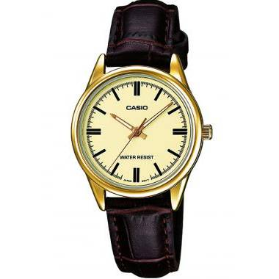 | LTP-V005GL-9AUDF | ANÁLOGO C: CUERO MARRÓN E: DORADA WR |  | $ 27.73
 | LTP-V002GL-1BUDF | ANALOGO C: CUERO MARRON E: NEGRO WR | EAN: 4549526175237 | $ 29.83
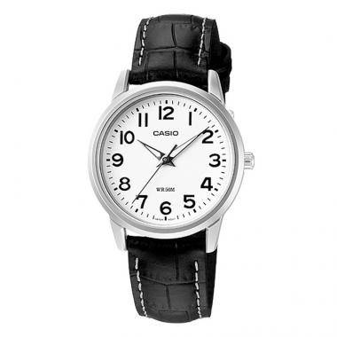 | LTP-1303L-7BVDF | ANÁLOGO C: CUERO NEGRO E: BLANCO 50m |  | $ 45.55
 | LTP-V005L-7BUDF | ANALOGO C: CUERO NEGRO E: BLANCO WR | EAN: 4549526175329 | $ 26.33
 | LTP-V002GL-7B2UDF | ANALOGO C: CUERO NEGRO E: BLANCO WR | EAN: 4549526175244 | $ 29.83
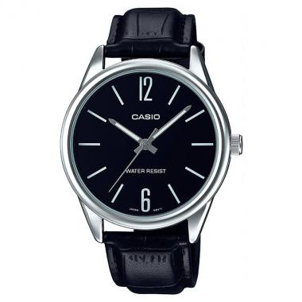 | MTP-V005L-1BUDF | ANALOGO C: CUERO NEGRO E: NEGRO WR | EAN: 4549526174827 | $ 26.33
 | LTP-V005L-1BUDF | ANALOGO C: CUERO NEGRO E: NEGRO WR | EAN: 4549526175312 | $ 26.33
 | MTD-1082-9AVDF | ANÁLOGO C: RESINA NEGRA E: AMARILLA 100 m |  | $ 140.01
 | MRW-200H-2B2VDF | ANÁLOGO C: RESINA NEGRA E: AZÚL 100 m |  | $ 31.58
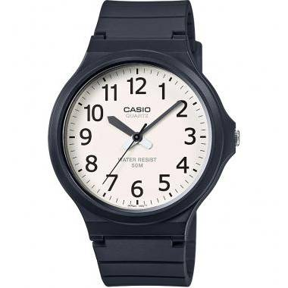 | MW-240-7BVDF | ANÁLOGO C: RESINA NEGRA E: BLANCA 50 m |  | $ 20.88
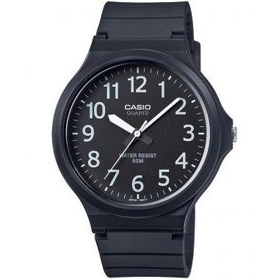 | MW-240-1BVDF | ANÁLOGO C: RESINA NEGRA E: NEGRA 50 m |  | $ 20.88
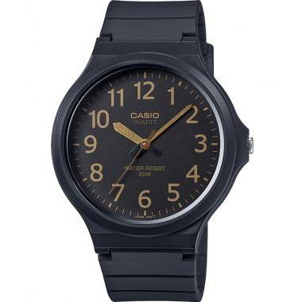 | MW-240-1B2VDF | ANÁLOGO C: RESINA NEGRA E: NEGRA 50 m |  | $ 20.88
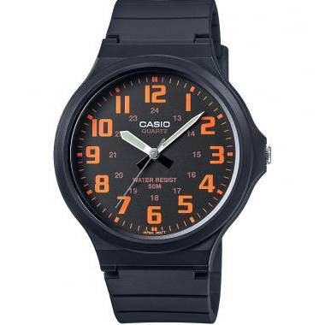 | MW-240-4BVDF | ANÁLOGO C: RESINA NEGRA E: NEGRA 50 m |  | $ 20.88
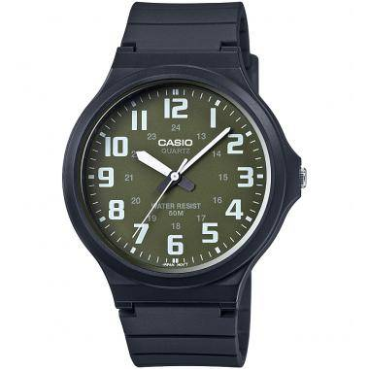 | MW-240-3BVDF | ANÁLOGO C: RESINA NEGRA E: NEGRA 50 m |  | $ 20.88
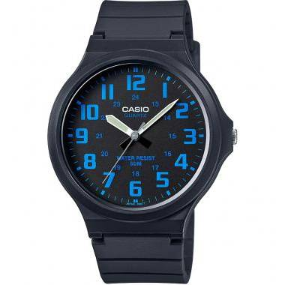 | MW-240-2BVDF | ANÁLOGO C: RESINA NEGRA E: NEGRA 50 m |  | $ 20.88
 | MRW-200H-7BVDF | ANÁLOGO C: RESINA NEGRA E: NEGRA Y BLANCA 100 m |  | $ 31.58
 | AQ-230A-7BHDF | ANÁLOGO DIGITAL C: ACERO INOXIDABLE PLATEADA E: BLANCA WR |  | $ 42.57
 | AW-80D-1AVDF | ANÁLOGO DIGITAL C: ACERO INOXIDABLE PLATEADA E: NEGRA 50 m |  | $ 49.79
 | AW-90H-7BVDF | ANÁLOGO DIGITAL C: RESINA NEGRA E: BLANCA 50 m |  | $ 35.18
 | AW-90H-9EVDF | ANÁLOGO DIGITAL C: RESINA NEGRA E: NEGRA 50 m |  | $ 35.18
 | AW-80-1AVDF | ANÁLOGO DIGITAL C: RESINA NEGRA E: NEGRA Y GRIS 50 m |  | $ 40.78
 | LA670WD-1DF | C: ACERO INOXIDABLE PLATEADA E: | EAN: 4971850441182 | $ 37.98
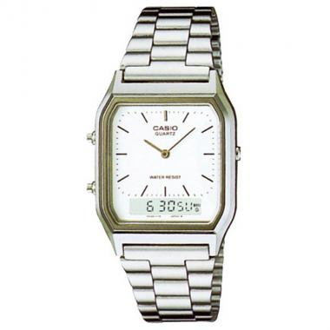 | AQ-230A-7DHDF | C: E: |  | $ 42.57
 | AQ-230A-1DHDF | C: E: |  | $ 42.57
 | LTP-1128A-7BRDF | DAMA ANÁLOGO C: ACERO INOXIDABLE PLATEADA E: BLANCA WR |  | $ 33.39
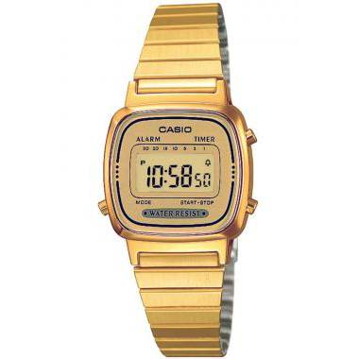 | LA670WGA-9DF | DIGITAL C: ACERO INOXIDABLE DORADA E: DORADA WR |  | $ 47.32
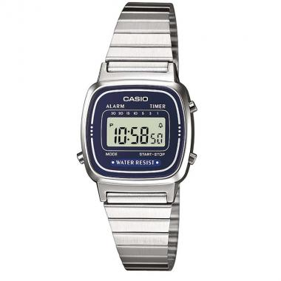 | LA670WA-2DF | DIGITAL C: ACERO INOXIDABLE PLATEADA E: AZUL WR | EAN: 4971850945244 | $ 36.29
 | A158WA-1DF | DIGITAL C: ACERO INOXIDABLE PLATEADA E: NEGRA WR | EAN: 4-971850-436553 | $ 27.25
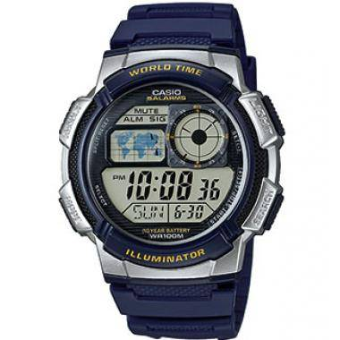 | AE-1000W-2AVDF | DIGITAL C: RESINA AZÚL E: AZÚL 100 m |  | $ 41.58
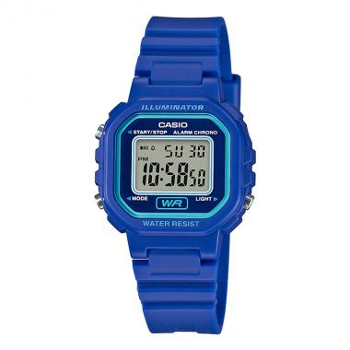 | LA-20WH-2ADF | DIGITAL C: RESINA AZUL E: AZUL WR | EAN: 4549526169854 | $ 24.23
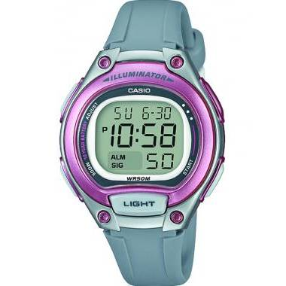 | LW-203-8AVDF | DIGITAL C: RESINA GRIS E: DIGITAL 50m |  | $ 34.09
 | LA-20WH-8ADF | DIGITAL C: RESINA GRIS E: GRIS WR | EAN: 4549526169915 | $ 24.23
 | AE-1000W-4BVDF | DIGITAL C: RESINA NARANJA E: NEGRA 100 m |  | $ 41.58
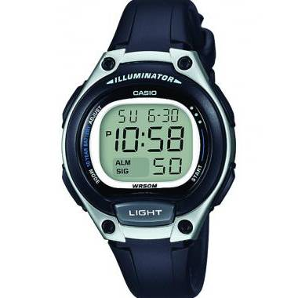 | LW-203-1AVDF | DIGITAL C: RESINA NEGRA E: DIGITAL 50m |  | $ 34.09
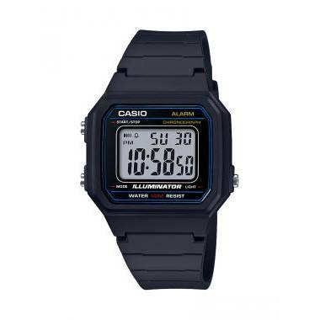 | W-217H-1AVDF | DIGITAL C: RESINA NEGRO E: NEGRO 50m | EAN: 4549526152832 | $ 29.04
 | AE-1000W-4AVDF | DIGITAL C: RESINA ROJA E: NEGRA 100 m |  | $ 41.58
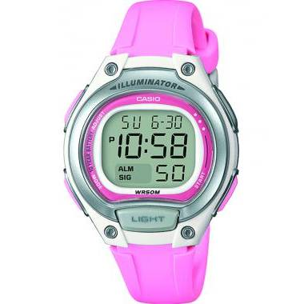 | LW-203-4AVDF | DIGITAL C: RESINA ROSA E: DIGITAL 50m |  | $ 34.09
 | AE-1000W-3AVDF | DIGITAL C: RESINA VERDE E: VERDE 100 m |  | $ 41.58
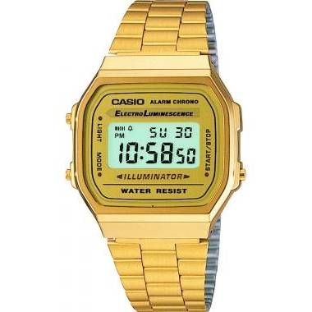 | A168WG-9WDF | DIGITAL DIGITAL C: ACERO INOXIDABLE DORADA E: DORADA WR |  | $ 57.65
 | A178WGA-1ADF | DIGITAL DIGITAL C: ACERO INOXIDABLE DORADA E: NEGRA WR |  | $ 65.24
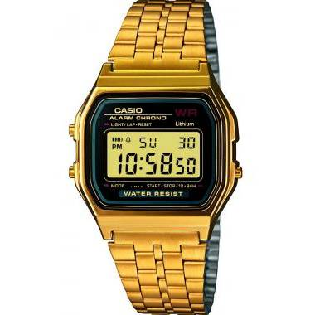 | A159WGEA-1DF | DIGITAL DIGITAL C: ACERO INOXIDABLE DORADA E: NEGRA WR |  | $ 72.29
 | LA670WA-1DF | DIGITAL DIGITAL C: ACERO INOXIDABLE PLATEADA E: NEGRA WR |  | $ 36.29
 | A178WA-1ADF | DIGITAL DIGITAL C: ACERO INOXIDABLE PLATEADA E: NEGRA WR |  | $ 30.80
 | A168WA-1WDF | DIGITAL DIGITAL C: ACERO INOXIDABLE PLATEADA E: NEGRA WR |  | $ 36.49
 | A159WA-N1DF | DIGITAL DIGITAL C: ACERO INOXIDABLE PLATEADA E: NEGRA WR |  | $ 37.08
 | LW-200-2AVDF | DIGITAL DIGITAL C: RESINA AZÚL E: GRIS 50 m |  | $ 32.92
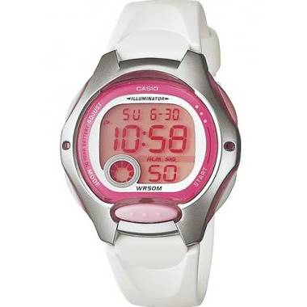 | LW-200-7AVDF | DIGITAL DIGITAL C: RESINA BLANCA E: GRIS Y ROSADA 50 m |  | $ 32.92
 | LW-200-2BVDF | DIGITAL DIGITAL C: RESINA CELESTE E: GRIS 50 m |  | $ 32.92
 | W-215H-4AVDF | DIGITAL DIGITAL C: RESINA FUCSIA E: FUCSIA 50 m |  | $ 28.55
 | W-96H-2AVDF | DIGITAL DIGITAL C: RESINA NEGRA E: AZÚL 50 m |  | $ 33.53
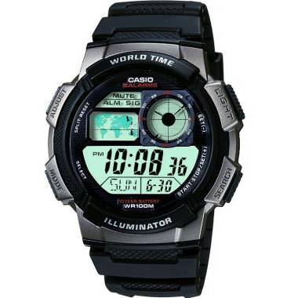 | AE-1000W-1BVSDF | DIGITAL DIGITAL C: RESINA NEGRA E: GRIS 100 m |  | $ 41.58
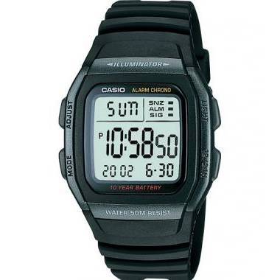 | W-96H-1BVDF | DIGITAL DIGITAL C: RESINA NEGRA E: GRIS 50 m |  | $ 33.53
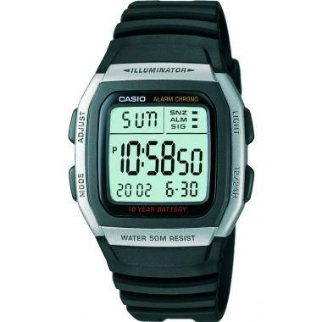 | W-96H-1AVDF | DIGITAL DIGITAL C: RESINA NEGRA E: GRIS 50 m |  | $ 33.53
 | LW-200-1AVDF | DIGITAL DIGITAL C: RESINA NEGRA E: GRIS 50 m |  | $ 32.92
 | WQV-10-1DR | DIGITAL DIGITAL C: RESINA NEGRA E: GRIS 50 m |  | $ 507.51
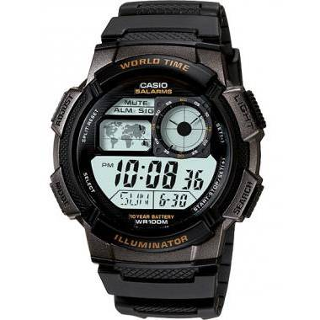 | AE-1000W-1AVSDF | DIGITAL DIGITAL C: RESINA NEGRA E: NEGRA 100 m |  | $ 41.58
 | AE-1100W-1BVDF | DIGITAL DIGITAL C: RESINA NEGRA E: NEGRA 100 m |  | $ 42.23
 | W-800H-1AVDF | DIGITAL DIGITAL C: RESINA NEGRA E: NEGRA 100 m |  | $ 32.11
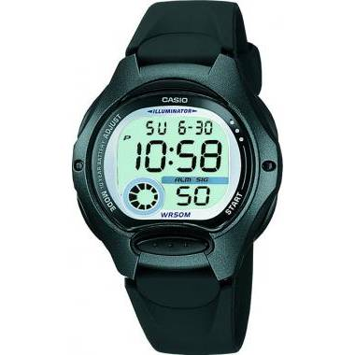 | LW-200-1BVDF | DIGITAL DIGITAL C: RESINA NEGRA E: NEGRA 50 m |  | $ 32.92
 | LW-200-4BVDF | DIGITAL DIGITAL C: RESINA ROSADA E: GRIS 50 m |  | $ 32.92
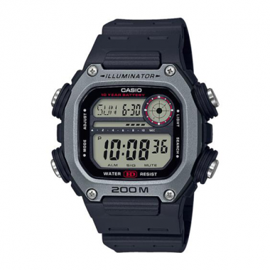 | DW-291H-1AVDF | DW-291H-1AVDF | EAN: 4549526251207 | $ 63.36
 | F-91WM-2ADF | F-91WM-2ADF | EAN: 4549526187568 | $ 21.22
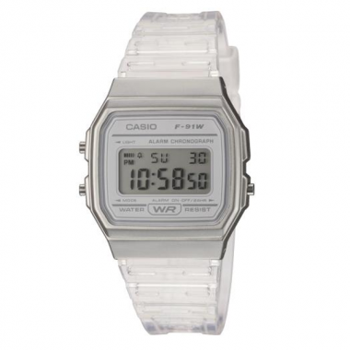 | F-91WS-7DF | F-91WS-7DF | EAN: 4549526261114 | $ 35.69
 | LTP-1308SG-7AVDF | FASHION ANÁLOGO C: ACERO INOXIDABLE COMBINADA PLATEADA Y DORADA E: BLANCA 50 m |  | $ 70.87
 | MTP-1308SG-7AVDF | FASHION ANÁLOGO C: ACERO INOXIDABLE COMBINADA PLATEADA Y DORADA E: BLANCA 50 m |  | $ 70.87
 | LTP-1129G-7ARDF | FASHION ANÁLOGO C: ACERO INOXIDABLE COMBINADA PLATEADA Y DORADA E: BLANCA Y DORADA WR |  | $ 44.54
 | LTP-1129G-7BRDF | FASHION ANÁLOGO C: ACERO INOXIDABLE COMBINADA PLATEADA Y DORADA E: BLANCA Y DORADA WR |  | $ 44.54
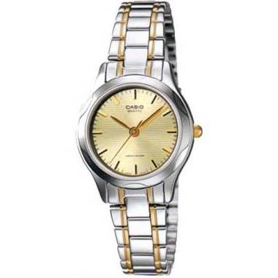 | LTP-1275SG-9ADF | FASHION ANÁLOGO C: ACERO INOXIDABLE COMBINADA PLATEADA Y DORADA E: DORADA WR |  | $ 49.65
 | LTP-1128G-9ARDF | FASHION ANÁLOGO C: ACERO INOXIDABLE COMBINADA PLATEADA Y DORADA E: DORADA WR |  | $ 45.58
 | MTP-1303SG-7AVDF | FASHION ANÁLOGO C: ACERO INOXIDABLE COMBINADA PLATEADA Y DORADA E: GRIS 50 m |  | $ 72.68
 | LTP-1303SG-7AVDF | FASHION ANÁLOGO C: ACERO INOXIDABLE COMBINADA PLATEADA Y DORADA E: GRIS 50 m |  | $ 72.68
 | LTP-1302SG-7AVDF | FASHION ANÁLOGO C: ACERO INOXIDABLE COMBINADA PLATEADA Y DORADA E: GRIS 50 m |  | $ 76.83
 | LTP-1183G-7ADF | FASHION ANÁLOGO C: ACERO INOXIDABLE COMBINADA PLATEADA Y DORADA E: GRIS WR |  | $ 53.13
 | MTP-1183G-7ADF | FASHION ANÁLOGO C: ACERO INOXIDABLE COMBINADA PLATEADA Y DORADA E: GRIS WR |  | $ 56.74
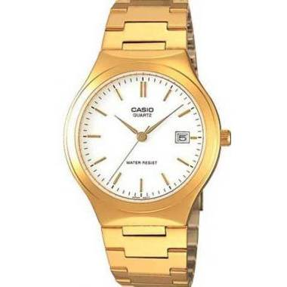 | MTP-1170N-7ARDF | FASHION ANÁLOGO C: ACERO INOXIDABLE DORADA E: BLANCA WR |  | $ 53.49
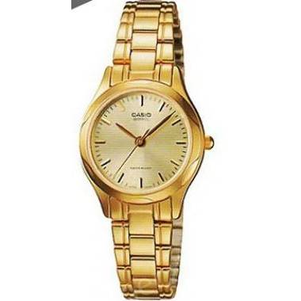 | LTP-1275G-9ADF | FASHION ANÁLOGO C: ACERO INOXIDABLE DORADA E: DORADA WR |  | $ 48.19
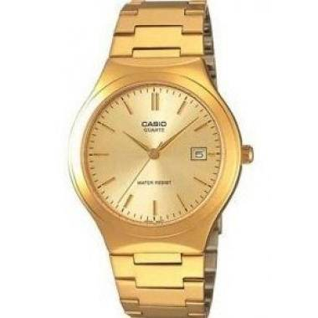 | MTP-1170N-9ARDF | FASHION ANÁLOGO C: ACERO INOXIDABLE DORADA E: DORADA WR |  | $ 53.49
 | LTP-1363BD-1ADF | FASHION ANÁLOGO C: ACERO INOXIDABLE NEGRA E: NEGRA WR |  | $ 126.13
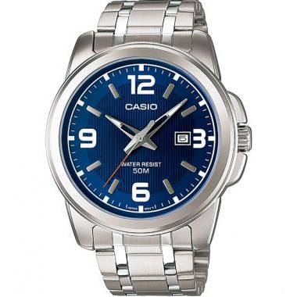 | MTP-1314D-2AVDF | FASHION ANÁLOGO C: ACERO INOXIDABLE PLATEADA E: AZÚL 50 m |  | $ 51.62
 | LTP-1215A-2A2DF | FASHION ANÁLOGO C: ACERO INOXIDABLE PLATEADA E: AZÚL WR |  | $ 34.95
 | LTP-1183A-2ADF | FASHION ANÁLOGO C: ACERO INOXIDABLE PLATEADA E: AZÚL WR |  | $ 43.89
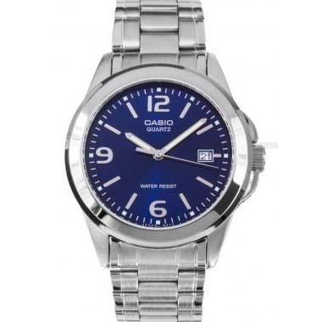 | MTP-1215A-2ADF | FASHION ANÁLOGO C: ACERO INOXIDABLE PLATEADA E: AZÚL WR |  | $ 42.11
 | LTP-1170A-2ARDF | FASHION ANÁLOGO C: ACERO INOXIDABLE PLATEADA E: AZÚL WR |  | $ 41.44
 | MTP-1183A-2ADF | FASHION ANÁLOGO C: ACERO INOXIDABLE PLATEADA E: AZÚL WR |  | $ 43.89
 | LTP-1241D-2A2DF | FASHION ANÁLOGO C: ACERO INOXIDABLE PLATEADA E: AZÚL WR |  | $ 39.58
 | LTP-1215A-2ADF | FASHION ANÁLOGO C: ACERO INOXIDABLE PLATEADA E: AZÚL WR |  | $ 34.95
 | MTP-1303D-7AVDF | FASHION ANÁLOGO C: ACERO INOXIDABLE PLATEADA E: BLANCA 50 m |  | $ 49.69
 | MTP-1302D-7BVDF | FASHION ANÁLOGO C: ACERO INOXIDABLE PLATEADA E: BLANCA 50 m |  | $ 49.63
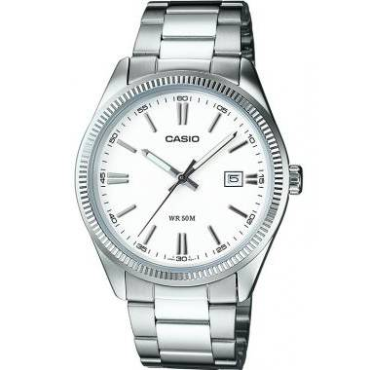 | MTP-1302D-7A1VDF | FASHION ANÁLOGO C: ACERO INOXIDABLE PLATEADA E: BLANCA 50 m |  | $ 49.63
 | LTP-1302D-7BVDF | FASHION ANÁLOGO C: ACERO INOXIDABLE PLATEADA E: BLANCA 50 m |  | $ 49.63
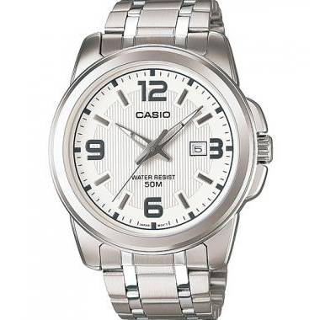 | MTP-1314D-7AVDF | FASHION ANÁLOGO C: ACERO INOXIDABLE PLATEADA E: BLANCA 50 m |  | $ 51.62
 | LTP-1302D-7A1VDF | FASHION ANÁLOGO C: ACERO INOXIDABLE PLATEADA E: BLANCA 50 m |  | $ 49.63
 | MTP-1303D-7BVDF | FASHION ANÁLOGO C: ACERO INOXIDABLE PLATEADA E: BLANCA 50 m |  | $ 49.69
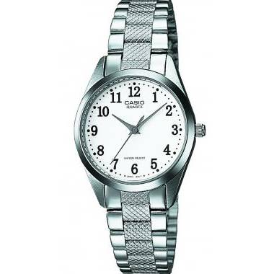 | LTP-1274D-7BDF | FASHION ANÁLOGO C: ACERO INOXIDABLE PLATEADA E: BLANCA WR |  | $ 38.59
 | LTP-1241D-7A2DF | FASHION ANÁLOGO C: ACERO INOXIDABLE PLATEADA E: BLANCA WR |  | $ 39.58
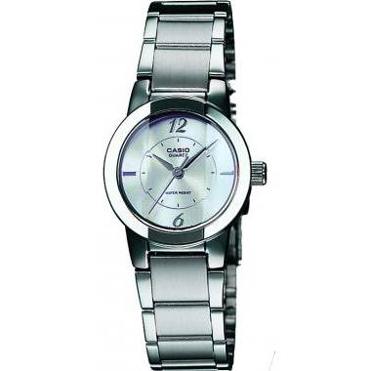 | LTP-1230D-7CDF | FASHION ANÁLOGO C: ACERO INOXIDABLE PLATEADA E: BLANCA WR |  | $ 52.49
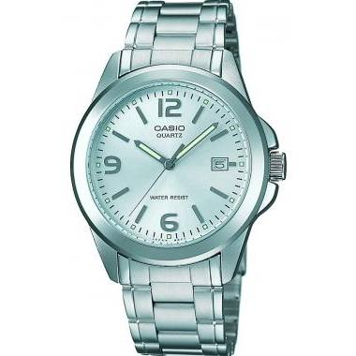 | MTP-1215A-7ADF | FASHION ANÁLOGO C: ACERO INOXIDABLE PLATEADA E: BLANCA WR |  | $ 42.11
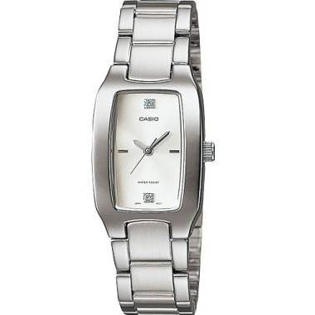 | LTP-1165A-7C2DF | FASHION ANÁLOGO C: ACERO INOXIDABLE PLATEADA E: BLANCA WR |  | $ 46.92
 | MTP-1183A-7BDF | FASHION ANÁLOGO C: ACERO INOXIDABLE PLATEADA E: BLANCA WR |  | $ 43.89
 | LTP-1275D-7BDF | FASHION ANÁLOGO C: ACERO INOXIDABLE PLATEADA E: BLANCA WR |  | $ 36.93
 | LTP-1177A-2ADF | FASHION ANÁLOGO C: ACERO INOXIDABLE PLATEADA E: CELESTE WR |  | $ 36.70
 | LTP-1241D-2ADF | FASHION ANÁLOGO C: ACERO INOXIDABLE PLATEADA E: CELESTE WR |  | $ 39.58
 | LTP-1335D-7AVDF | FASHION ANÁLOGO C: ACERO INOXIDABLE PLATEADA E: GRIS 50 m |  | $ 58.73
 | LTP-1303D-7AVDF | FASHION ANÁLOGO C: ACERO INOXIDABLE PLATEADA E: GRIS 50 m |  | $ 49.69
 | LTP-1302D-7A2VDF | FASHION ANÁLOGO C: ACERO INOXIDABLE PLATEADA E: GRIS 50 m |  | $ 49.63
 | MTP-1370D-7A2VDF | FASHION ANÁLOGO C: ACERO INOXIDABLE PLATEADA E: GRIS 50 m |  | $ 61.07
 | MTP-1302D-7A2VDF | FASHION ANÁLOGO C: ACERO INOXIDABLE PLATEADA E: GRIS 50 m |  | $ 49.63
 | MTP-1183A-7ADF | FASHION ANÁLOGO C: ACERO INOXIDABLE PLATEADA E: GRIS WR |  | $ 43.89
 | LTP-1274D-7ADF | FASHION ANÁLOGO C: ACERO INOXIDABLE PLATEADA E: GRIS WR |  | $ 38.59
 | LTP-1183A-7ADF | FASHION ANÁLOGO C: ACERO INOXIDABLE PLATEADA E: GRIS WR |  | $ 43.89
 | LTP-1170A-7ARDF | FASHION ANÁLOGO C: ACERO INOXIDABLE PLATEADA E: GRIS WR |  | $ 41.44
 | LTP-1241D-4A3DF | FASHION ANÁLOGO C: ACERO INOXIDABLE PLATEADA E: NARANJA WR |  | $ 39.58
 | LTP-1302D-1A2VDF | FASHION ANÁLOGO C: ACERO INOXIDABLE PLATEADA E: NEGRA 50 m |  | $ 49.63
 | MTP-1370D-1A1VDF | FASHION ANÁLOGO C: ACERO INOXIDABLE PLATEADA E: NEGRA 50 m |  | $ 61.07
 | LTP-1302D-1A1VDF | FASHION ANÁLOGO C: ACERO INOXIDABLE PLATEADA E: NEGRA 50 m |  | $ 49.63
 | MTP-1335D-1AVDF | FASHION ANÁLOGO C: ACERO INOXIDABLE PLATEADA E: NEGRA 50 m |  | $ 58.73
 | LTP-1308D-1BVDF | FASHION ANÁLOGO C: ACERO INOXIDABLE PLATEADA E: NEGRA 50 m |  | $ 49.69
 | MTP-1308D-1AVDF | FASHION ANÁLOGO C: ACERO INOXIDABLE PLATEADA E: NEGRA 50 m |  | $ 49.69
 | MTP-1374D-5AVDF | FASHION ANÁLOGO C: ACERO INOXIDABLE PLATEADA E: NEGRA 50 m |  | $ 80.36
 | LTP-1335D-1AVDF | FASHION ANÁLOGO C: ACERO INOXIDABLE PLATEADA E: NEGRA 50 m |  | $ 58.73
 | MTP-1302D-1A2VDF | FASHION ANÁLOGO C: ACERO INOXIDABLE PLATEADA E: NEGRA 50 m |  | $ 49.63
 | MTP-1374D-1AVDF | FASHION ANÁLOGO C: ACERO INOXIDABLE PLATEADA E: NEGRA 50 m |  | $ 80.36
 | LTP-1308D-1AVDF | FASHION ANÁLOGO C: ACERO INOXIDABLE PLATEADA E: NEGRA 50 m |  | $ 49.69
 | MTP-1302D-1A1VDF | FASHION ANÁLOGO C: ACERO INOXIDABLE PLATEADA E: NEGRA 50 m |  | $ 49.63
 | MTP-1370D-1A2VDF | FASHION ANÁLOGO C: ACERO INOXIDABLE PLATEADA E: NEGRA 50 m |  | $ 61.07
 | LTP-1303D-1AVDF | FASHION ANÁLOGO C: ACERO INOXIDABLE PLATEADA E: NEGRA 50 m |  | $ 49.69
 | LTP-1165A-1C2DF | FASHION ANÁLOGO C: ACERO INOXIDABLE PLATEADA E: NEGRA WR |  | $ 46.92
 | LTP-1241D-1ADF | FASHION ANÁLOGO C: ACERO INOXIDABLE PLATEADA E: NEGRA WR |  | $ 39.58
 | LTP-1230D-1CDF | FASHION ANÁLOGO C: ACERO INOXIDABLE PLATEADA E: NEGRA WR |  | $ 47.96
 | LTP-1215A-1A2DF | FASHION ANÁLOGO C: ACERO INOXIDABLE PLATEADA E: NEGRA WR |  | $ 34.95
 | LTP-1215A-1ADF | FASHION ANÁLOGO C: ACERO INOXIDABLE PLATEADA E: NEGRA WR |  | $ 34.95
 | MTP-1215A-1ADF | FASHION ANÁLOGO C: ACERO INOXIDABLE PLATEADA E: NEGRA WR |  | $ 42.11
 | LTP-1183A-1ADF | FASHION ANÁLOGO C: ACERO INOXIDABLE PLATEADA E: NEGRA WR |  | $ 43.89
 | MTP-1183A-1ADF | FASHION ANÁLOGO C: ACERO INOXIDABLE PLATEADA E: NEGRA WR |  | $ 43.89
 | LTP-1165A-1CDF | FASHION ANÁLOGO C: ACERO INOXIDABLE PLATEADA E: NEGRA WR |  | $ 46.92
 | LTP-1275D-1ADF | FASHION ANÁLOGO C: ACERO INOXIDABLE PLATEADA E: NEGRA WR |  | $ 36.93
 | MTP-1374D-2AVDF | FASHION ANÁLOGO C: ACERO INOXIDABLE PLATEADA E: NEGRA Y AZÚL 50 m |  | $ 80.36
 | LTP-1129A-7ARDF | FASHION ANÁLOGO C: ACERO INOXIDABLE PLATEADA E: PLATEADA WR |  | $ 34.39
 | LTP-1241D-4A2DF | FASHION ANÁLOGO C: ACERO INOXIDABLE PLATEADA E: ROJA WR |  | $ 39.58
 | LTP-1303D-4AVDF | FASHION ANÁLOGO C: ACERO INOXIDABLE PLATEADA E: ROSADA 50 m |  | $ 49.69
 | LTP-1241D-4ADF | FASHION ANÁLOGO C: ACERO INOXIDABLE PLATEADA E: ROSADA WR |  | $ 39.58
 | LTP-1241D-3ADF | FASHION ANÁLOGO C: ACERO INOXIDABLE PLATEADA E: VERDE WR |  | $ 39.58
 | LTP-E111GBL-2AVDF | FASHION ANÁLOGO C: CUERO JEAN AZÚL E: AZÚL Y DORADA 50 m |  | $ 104.93
 | MTP-1374L-7AVDF | FASHION ANÁLOGO C: CUERO MARRÓN E: GRIS 50 m |  | $ 76.85
 | MTP-1374L-7A1VDF | FASHION ANÁLOGO C: CUERO MARRÓN E: MARRÓN 50 m |  | $ 76.85
 | MTP-1303L-7BVDF | FASHION ANÁLOGO C: CUERO NEGRA E: BLANCA 50 m |  | $ 45.55
 | MTP-1374L-1AVDF | FASHION ANÁLOGO C: CUERO NEGRA E: NEGRA 50 m |  | $ 76.85
 | MTP-1308L-1AVDF | FASHION ANÁLOGO C: CUERO NEGRA E: NEGRA 50 m |  | $ 45.84
 | LTP-1388-2EVDF | FASHION ANÁLOGO C: RESINA CELESTE E: CELESTE 50 m |  | $ 69.83
 | LTP-1388-4E3VDF | FASHION ANÁLOGO C: RESINA NARANJA E: NARANJA 50 m |  | $ 69.83
 | LTR-17B-2BVDF | KIDS ANÁLOGO C: TELA AZÚL E: AZÚL 50 m |  | $ 53.85
 | LTR-16B-2EVDF | KIDS ANÁLOGO C: TELA CELESTE E: CELESTE Y BLANCO 50 m |  | $ 53.85
 | LTR-16B-4E2VDF | KIDS ANÁLOGO C: TELA NARANJA E: NARANJA Y BLANCA 50 m |  | $ 53.85
 | LTR-17B-3BVDF | KIDS ANÁLOGO C: TELA VERDE E: VERDE 50 m |  | $ 53.85
 | LTR-16B-3EVDF | KIDS ANÁLOGO C: TELA VERDE E: VERDE Y BLANCO 50 m |  | $ 53.85
 | LA-20WH-1ADF | LA-20WH-1ADF | EAN: 4971850944928 | $ 24.23
 | LA-20WH-4ADF | LA-20WH-4ADF | EAN: 4971850944980 | $ 24.23
 | LA-20WH-9ADF | LA-20WH-9ADF | EAN: 4971850945017 | $ 24.23
 | LA670WA-7DF | LA670WA-7DF | EAN: 4971850965305 | $ 36.29
 | LA680WGA-9BDF | LA680WGA-9BDF | EAN: 4971850082019 | $ 71.92
 | MTP-VD01G-9EVUDF | LINEA REGULAR | EAN: 4549526186691 | $ 57.58
 | MTP-VD01D-2EVUDF | LINEA REGULAR | EAN: 4549526188206 | $ 47.36
 | LRW-200H-2CVDF | LRW-200H-2CVDF | EAN: 4549526191701 | $ 31.58
 | LRW-200H-4CVDF | LRW-200H-4CVDF | EAN: 4549526191763 | $ 31.58
 | LRW-200H-4E3VDF | LRW-200H-4E3VDF | EAN: 4549526216848 | $ 31.58
 | LRW-200H-4E4VDF | LRW-200H-4E4VDF | EAN: 4549526216879 | $ 31.58
 | LRW-200H-9EVDF | LRW-200H-9EVDF | EAN: 4549526216930 | $ 31.58
 | LTP-1308D-1A2VDF | LTP-1308D-1A2VDF | EAN: 4549526203121 | $ 49.69
 | LTP-1308D-2AVDF | LTP-1308D-2AVDF | EAN: 4549526203138 | $ 49.69
 | LTP-1335D-1A2VDF | LTP-1335D-1A2VDF | EAN: 4549526203169 | $ 58.73
 | LTP-1335D-2AVDF | LTP-1335D-2AVDF | EAN: 4549526203176 | $ 58.73
 | LTP-1335D-4AVDF | LTP-1335D-4AVDF | EAN: 4549526203183 | $ 58.73
 | LTP-1335D-9AVDF | LTP-1335D-9AVDF | EAN: 4549526203190 | $ 58.73
 | LTP-V002D-1B3UDF | LTP-V002D-1B3UDF |  | $ 33.34
 | LTP-V002D-2B3UDF | LTP-V002D-2B3UDF |  | $ 33.34
 | LTP-V002D-7B3UDF | LTP-V002D-7B3UDF |  | $ 33.34
 | LTP-V002L-1B3UDF | LTP-V002L-1B3UDF | EAN: 4549526309045 | $ 27.73
 | LTP-V002L-2B3UDF | LTP-V002L-2B3UDF | EAN: 4549526309052 | $ 27.73
 | LTP-V002L-7B3UDF | LTP-V002L-7B3UDF | EAN: 4549526309069 | $ 27.73
 | LTP-V004D-1B2UDF | LTP-V004D-1B2UDF |  | $ 34.75
 | LTP-V004D-2BUDF | LTP-V004D-2BUDF |  | $ 34.75
 | LTP-V004L-2BUDF | LTP-V004L-2BUDF |  | $ 29.47
 | LTP-V005D-1B2UDF | LTP-V005D-1B2UDF |  | $ 29.83
 | LTP-V005D-2B2UDF | LTP-V005D-2B2UDF |  | $ 29.83
 | LTP-V005D-2B3UDF | LTP-V005D-2B3UDF |  | $ 29.83
 | LTP-V005D-7B2UDF | LTP-V005D-7B2UDF |  | $ 29.83
 | LTP-V005GL-1B2UDF | LTP-V005GL-1B2UDF |  | $ 27.73
 | LTP-V005L-2BUDF | LTP-V005L-2BUDF |  | $ 26.33
 | LTP-V006D-1B2UDF | LTP-V006D-1B2UDF | EAN: 4549526253188 | $ 34.75
 | LTP-V006D-7B2UDF | LTP-V006D-7B2UDF | EAN: 4549526253195 | $ 34.75
 | LTP-V006L-1B2UDF | LTP-V006L-1B2UDF | EAN: 4549526253218 | $ 31.23
 | LTP-V009D-1EUDF | LTP-V009D-1EUDF | EAN: 4549526330544 | $ 42.47
 | LTP-V009D-4EUDF | LTP-V009D-4EUDF | EAN: 4549526330568 | $ 42.47
 | LTP-V009D-7EUDF | LTP-V009D-7EUDF | EAN: 4549526330575 | $ 42.47
 | LTP-VT01D-2B2UDF | LTP-VT01D-2B2UDF | EAN: 4549526286018 | $ 43.95
 | LTP-VT01D-4BUDF | LTP-VT01D-4BUDF | EAN: 4549526214943 | $ 43.95
 | LTP-VT01GL-2BUDF | LTP-VT01GL-2BUDF | EAN: 4549526286070 | $ 46.04
 | LTP-VT01L-1BUDF | LTP-VT01L-1BUDF | EAN: 4549526214967 | $ 40.54
 | LTP-VT01L-2BUDF | LTP-VT01L-2BUDF | EAN: 4549526214974 | $ 40.54
 | LTP-VT01L-4BUDF | LTP-VT01L-4BUDF | EAN: 4549526214981 | $ 40.54
 | LTP-VT01L-7B1UDF | LTP-VT01L-7B1UDF | EAN: 4549526214998 | $ 40.54
 | LW-204-1ADF | LW-204-1ADF | EAN: 4549526294563 | $ 38.90
 | LW-204-1BDF | LW-204-1BDF | EAN: 4549526294600 | $ 38.90
 | LW-204-4ADF | LW-204-4ADF | EAN: 454952629464 8 | $ 38.90
 | LWS-2200H-1AVDF | LWS-2200H-1AVDF | EAN: 4549526352102 | $ 61.01
 | LWS-2200H-4AVDF | LWS-2200H-4AVDF | EAN: 4549526352133 | $ 61.01
 | LWS-2200H-8AVDF | LWS-2200H-8AVDF | EAN: 4549526352171 | $ 61.01
 | MDV-107D-1A3VDF | MDV-107D-1A3VDF | EAN: 4549526358913 | $ 118.63
 | MDV-10D-1A2VDF | MDV-10D-1A2VDF | EAN: 4549526360978 | $ 108.43
 | MDV-10D-1A3VDF | MDV-10D-1A3VDF | EAN: 4549526360992 | $ 108.43
 | MTD-125D-9AVDF | MTD-125D-9AVDF | EAN: 4549526371578 | $ 128.82
 | MTP-1308D-1A2VDF | MTP-1308D-1A2VDF | EAN: 4549526202490 | $ 49.69
 | MTP-1314L-7AVDF | MTP-1314L-7AVDF | EAN: 4971850930815 | $ 47.56
 | MTP-1314L-8AVDF | MTP-1314L-8AVDF | EAN: 4971850930839 | $ 47.56
 | MTP-1335D-1A2VDF | MTP-1335D-1A2VDF | EAN: 4549526202520 | $ 58.73
 | MTP-1335D-2A2VDF | MTP-1335D-2A2VDF | EAN: 4549526202537 | $ 58.73
 | MTP-M300D-2AVDF | MTP-M300D-2AVDF | EAN: 4549526352409 | $ 128.82
 | MTP-M300D-7AVDF | MTP-M300D-7AVDF | EAN: 4549526352430 | $ 128.82
 | MTP-M300L-1AVDF | MTP-M300L-1AVDF | EAN: 4549526352447 | $ 125.42
 | MTP-M300L-7AVDF | MTP-M300L-7AVDF | EAN: 4549526352454 | $ 125.42
 | MTP-M300M-2AVDF | MTP-M300M-2AVDF | EAN: 4549526352461 | $ 128.82
 | MTP-V002D-1B3UDF | MTP-V002D-1B3UDF |  | $ 33.34
 | MTP-V002D-7B3UDF | MTP-V002D-7B3UDF |  | $ 33.34
 | MTP-V002GL-1BUDF | MTP-V002GL-1BUDF | EAN: 4549526174766 | $ 29.83
 | MTP-V002GL-7B2UDF | MTP-V002GL-7B2UDF | EAN: 4549526174773 | $ 29.83
 | MTP-V002L-1B3UDF | MTP-V002L-1B3UDF |  | $ 27.73
 | MTP-V002L-1BUDF | MTP-V002L-1BUDF | EAN: 4549526174742 | $ 27.73
 | MTP-V002L-2B3UDF | MTP-V002L-2B3UDF |  | $ 27.73
 | MTP-V002L-7B2UDF | MTP-V002L-7B2UDF | EAN: 4549526174759 | $ 27.73
 | MTP-V002L-7B3UDF | MTP-V002L-7B3UDF |  | $ 27.73
 | MTP-V004L-2BUDF | MTP-V004L-2BUDF |  | $ 29.47
 | MTP-V005D-1B4UDF | MTP-V005D-1B4UDF |  | $ 29.83
 | MTP-V005D-1B5UDF | MTP-V005D-1B5UDF |  | $ 29.83
 | MTP-V005D-2B4UDF | MTP-V005D-2B4UDF |  | $ 29.83
 | MTP-V005L-1B4UDF | MTP-V005L-1B4UDF | EAN: 4549526308147 | $ 26.33
 | MTP-V006L-1B2UDF | MTP-V006L-1B2UDF | EAN: 4549526252518 | $ 31.23
 | MTP-V006L-7CUDF | MTP-V006L-7CUDF | EAN: 4549526361142 | $ 31.23
 | MTP-VD01-1EVUDF | MTP-VD01-1EVUDF | EAN: 4549526348723 | $ 39.22
 | MTP-VD01-2EVUDF | MTP-VD01-2EVUDF | EAN: 4549526348730 | $ 46.23
 | MTP-VD01D-1BVUDF | MTP-VD01D-1BVUDF | EAN: 4549526186639 | $ 47.36
 | MTP-VD01D-1CVUDF | MTP-VD01D-1CVUDF | EAN: 4549526361173 | $ 47.36
 | MTP-VD01D-1E2VUDF | MTP-VD01D-1E2VUDF | EAN: 4549526247330 | $ 47.36
 | MTP-VD01D-1EVUDF | MTP-VD01D-1EVUDF | EAN: 4549526186646 | $ 47.37
 | MTP-VD01D-2BVUDF | MTP-VD01D-2BVUDF | EAN: 4549526186653 | $ 47.37
 | MTP-VD01D-7CVUDF | MTP-VD01D-7CVUDF | EAN: 4549526361180 | $ 47.36
 | MTP-VD01G-1BVUDF | MTP-VD01G-1BVUDF | EAN: 4549526186684 | $ 57.54
 | MTP-VD01G-1CVUDF | MTP-VD01G-1CVUDF | EAN: 4549526361197 | $ 57.54
 | MTP-VD03G-2AUDF | MTP-VD03G-2AUDF | EAN: 4549526371707 | $ 64.24
 | MTP-VD03G-3AUDF | MTP-VD03G-3AUDF | EAN: 4549526371714 | $ 64.24
 | MTP-VT01D-1BUDF | MTP-VT01D-1BUDF | EAN: 4549526214493 | $ 43.95
 | MTP-VT01GL-5BUDF | MTP-VT01GL-5BUDF | EAN: 4549526270116 | $ 46.04
 | MTP-VT01L-1B2UDF | MTP-VT01L-1B2UDF | EAN: 4549526285141 | $ 40.54
 | MTP-VT01L-7B1UDF | MTP-VT01L-7B1UDF | EAN: 4549526214547 | $ 40.54
 | MTP-VT01L-7B2UDF | MTP-VT01L-7B2UDF | EAN: 4549526214554 | $ 40.54
 | MTP-W500D-1AVDF | MTP-W500D-1AVDF | EAN: 4549526350337 | $ 155.45
 | MTP-W500D-2AVDF | MTP-W500D-2AVDF | EAN: 4549526350344 | $ 155.45
 | MTP-W500L-2AVDF | MTP-W500L-2AVDF | EAN: 4549526350313 | $ 152.56
 | MW-240-1EVDF | MW-240-1EVDF | EAN: 4549526213045 | $ 20.88
 | MW-240-7EVDF | MW-240-7EVDF | EAN: 4549526213076 | $ 20.88
 | MWD-100HD-1AVDF | MWD-100HD-1AVDF |  | $ 82.09
 | LX-S700H-1BVDF | SOLAR ANÁLOGO C: RESINA NEGRA E: NEGRA 100 m |  | $ 66.67
 | MTP-V004G-7BUDF | STANDARD ANÁLOGO C: ACERO INOXIDABLE DORADA E: BLANCA WR |  | $ 48.78
 | MTP-V004G-9BUDF | STANDARD ANÁLOGO C: ACERO INOXIDABLE DORADA E: DORADA WR |  | $ 48.78
 | LTP-V006D-7BUDF | STANDARD ANÁLOGO C: ACERO INOXIDABLE PLATEADA E: BLANCA WR |  | $ 34.75
 | LTP-V006D-2BUDF | STANDARD ANÁLOGO C: ACERO INOXIDABLE PLATEADA E: CELESTE WR |  | $ 34.75
 | MTP-V001D-7BUDF | STANDARD ANÁLOGO C: ACERO INOXIDABLE PLATEADA E: GRIS WR |  | $ 27.73
 | LTP-V007D-7EUDF | STANDARD ANÁLOGO C: ACERO INOXIDABLE PLATEADA E: GRIS WR |  | $ 32.99
 | LTP-V005D-7AUDF | STANDARD ANÁLOGO C: ACERO INOXIDABLE PLATEADA E: GRIS WR |  | $ 29.83
 | LTP-V002D-7AUDF | STANDARD ANÁLOGO C: ACERO INOXIDABLE PLATEADA E: GRIS WR |  | $ 33.34
 | LTP-V001D-7BUDF | STANDARD ANÁLOGO C: ACERO INOXIDABLE PLATEADA E: GRIS WR |  | $ 27.73
 | MTP-V004D-1BUDF | STANDARD ANÁLOGO C: ACERO INOXIDABLE PLATEADA E: GRIS WR |  | $ 34.75
 | LTP-V002D-1AUDF | STANDARD ANÁLOGO C: ACERO INOXIDABLE PLATEADA E: NEGRA WR |  | $ 33.34
 | LTP-V001D-1BUDF | STANDARD ANÁLOGO C: ACERO INOXIDABLE PLATEADA E: NEGRA WR |  | $ 27.73
 | MTP-V001D-1BUDF | STANDARD ANÁLOGO C: ACERO INOXIDABLE PLATEADA E: NEGRA WR |  | $ 27.73
 | LTP-V007D-1EUDF | STANDARD ANÁLOGO C: ACERO INOXIDABLE PLATEADA E: NEGRA WR |  | $ 32.99
 | LTP-V005D-1AUDF | STANDARD ANÁLOGO C: ACERO INOXIDABLE PLATEADA E: NEGRA WR |  | $ 29.83
 | LTP-V007D-4EUDF | STANDARD ANÁLOGO C: ACERO INOXIDABLE PLATEADA E: ROSADA WR |  | $ 32.99
 | MTP-E111GBL-2AVDF | STANDARD ANÁLOGO C: CUERO AZÚL JEAN E: AZÚL Y DORADA 50 m |  | $ 104.93
 | LTP-1393L-2AVDF | STANDARD ANÁLOGO C: CUERO CELESTE E: GRIS Y CELESTE 50 m |  | $ 80.36
 | LTP-V006GL-7BUDF | STANDARD ANÁLOGO C: CUERO MARRÓN E: BLANCA Y DORADA WR |  | $ 34.75
 | MTP-S101L-1BVDF | STANDARD ANÁLOGO C: CUERO MARRÓN E: MARRÓN 50 m |  | $ 87.37
 | LTP-V006L-7BUDF | STANDARD ANÁLOGO C: CUERO NEGRA E: BLANCA WR |  | $ 31.23
 | LTP-V001L-7BUDF | STANDARD ANÁLOGO C: CUERO NEGRA E: GRIS WR |  | $ 24.22
 | LTP-V005L-7AUDF | STANDARD ANÁLOGO C: CUERO NEGRA E: GRIS WR |  | $ 26.33
 | LTP-V002L-7BUDF | STANDARD ANÁLOGO C: CUERO NEGRA E: GRIS WR |  | $ 27.73
 | LTP-V001L-1BUDF | STANDARD ANÁLOGO C: CUERO NEGRA E: NEGRA WR |  | $ 24.22
 | LTP-V002L-1AUDF | STANDARD ANÁLOGO C: CUERO NEGRA E: NEGRA WR |  | $ 27.73
 | MTP-V006L-1BUDF | STANDARD ANÁLOGO C: CUERO NEGRA E: NEGRA WR |  | $ 31.23
 | LTP-V005L-1AUDF | STANDARD ANÁLOGO C: CUERO NEGRA E: NEGRA WR |  | $ 26.33
 | LTP-V006L-1BUDF | STANDARD ANÁLOGO C: CUERO NEGRA E: NEGRA WR |  | $ 31.23
 | LTP-V004L-1AUDF | STANDARD ANÁLOGO C: CUERO NEGRA E: NEGRA WR |  | $ 29.47
 | W-217HM-5AVDF | W-217HM-5AVDF | EAN: 4549526224478 | $ 27.93
 | W-217HM-7BVDF | W-217HM-7BVDF | EAN: 4549526224508 | $ 27.93
 | W-218H-1AVDF | W-218H-1AVDF | EAN: 4549526192708 | $ 28.96
 | W-218H-1BVDF | W-218H-1BVDF |  | $ 28.96
 | W-218H-2AVDF | W-218H-2AVDF | EAN: 4549526192739 | $ 28.96
 | W-218H-3AVDF | W-218H-3AVDF | EAN: 4549526192760 | $ 28.96
 | W-218H-4B2VDF | W-218H-4B2VDF | EAN: 4549526192791 | $ 28.96
 | W-218H-4BVDF | W-218H-4BVDF | EAN: 4549526192821 | $ 28.96
 | W-218HC-2AVDF | W-218HC-2AVDF | EAN: 4549526316982 | $ 30.33
 | W-218HC-4A2VDF | W-218HC-4A2VDF | EAN: 4549526317019 | $ 30.33
 | W-218HC-4AVDF | W-218HC-4AVDF | EAN: 4549526317040 | $ 30.33
 | W-218HC-8AVDF | W-218HC-8AVDF | EAN: 4549526317071 | $ 30.33
 | W-218HD-1AVDF | W-218HD-1AVDF |  | $ 48.18
 | W-219H-1AVDF | W-219H-1AVDF | EAN: 4549526294686 | $ 32.13
 | W-219H-2A2VDF | W-219H-2A2VDF | EAN: 4549526313301 | $ 32.13
 | W-219H-2AVDF | W-219H-2AVDF | EAN: 4549526294716 | $ 32.13
 | W-219H-4AVDF | W-219H-4AVDF | EAN: 4549526313332 | $ 32.13
 | W-219H-8BVDF | W-219H-8BVDF |  | $ 32.13
 | W-800H-2AVDF | W-800H-2AVDF | EAN: 4549526365034 | $ 32.11
 | WS-1400H-1AVDF | WS-1400H-1AVDF | EAN: 4549526321771 | $ 42.47
 | WS-1400H-1BVDF | WS-1400H-1BVDF | EAN: 4549526321801 | $ 42.47
 | WS-1400H-3AVDF | WS-1400H-3AVDF | EAN: 4549526321832 | $ 42.47
 | WS-1400H-4AVDF | WS-1400H-4AVDF | EAN: 4549526321863 | $ 42.47
 | WS-1500H-1AVDF | WS-1500H-1AVDF | EAN: 4549526341946 | $ 47.25
 | WS-1500H-2AVDF | WS-1500H-2AVDF | EAN: 4549526341977 | $ 47.25
 | WS-1700H-1AVDF | WS-1700H-1AVDF | EAN: 4549526365287 | $ 49.63
 | WS-1700H-5AVDF | WS-1700H-5AVDF | EAN: 4549526365317 | $ 49.63
 | WS-1700H-8AVDF | WS-1700H-8AVDF | EAN: 4549526365355 | $ 49.63
 | LTP-1302DD-4A1VDF | LTP-1302DD-4A1VDF | EAN: 4549526383274 | $ 56.59
 | LTP-1302DD-4A2VDF | LTP-1302DD-4A2VDF | EAN: 4549526383281 | $ 56.59
 | LTP-1302DD-5AVDF | LTP-1302DD-5AVDF | EAN: 4549526383298 | $ 56.59
 | LTP-1302DS-2AVDF | LTP-1302DS-2AVDF | EAN: 4549526383304 | $ 73.42
 | LTP-1302DS-4AVDF | LTP-1302DS-4AVDF | EAN: 4549526383311 | $ 73.42
 | MQ-24S-4BDF | MQ-24S-4BDF | EAN: 4549526345920 | $ 33.49
 | MTP-1302DD-5AVDF | MTP-1302DD-5AVDF | EAN: 4549526382567 | $ 56.59
 | MTP-VD01D-3E1VUDF | MTP-VD01D-3E1VUDF | EAN: 4549526381379 | $ 48.84
 | MTP-VD01D-3E2VUDF | MTP-VD01D-3E2VUDF | EAN: 4549526381386 | $ 47.36
 | TRN-50-2ADR | TRN-50-2ADR | EAN: 4549526367809 | $ 400.00
 | W-217H-5AVDF | W-217H-5AVDF | EAN: 4549526373244 | $ 29.04
 | WS-1500H-5BVDF | WS-1500H-5BVDF | EAN: 4549526374609 | $ 47.25
 | A130WE-7ADF | A130WE-7ADF | EAN: 4549526395406 | $ 88.11
 | A130WEG-9ADF | A130WEG-9ADF | EAN: 4549526395482 | $ 123.25
 | A168WEMB-1BDF | A168WEMB-1BDF | EAN: 4549526315114 | $ 129.53
 | AE-1000W-5AVDF | AE-1000W-5AVDF | EAN: 4549526405600 | $ 41.58
 | AE-1000W-8AVDF | AE-1000W-8AVDF | EAN: 4549526405631 | $ 41.58
 | AE-1600H-5AVDF | AE-1600H-5AVDF | EAN: 4549526395673 | $ 49.83
 | AE-1600H-8BVDF | AE-1600H-8BVDF | EAN: 4549526395703 | $ 49.83
 | AQ-230A-3AMQYDF | AQ-230A-3AMQYDF | EAN: 4549526390579 | $ 51.81
 | AQ-230A-4AMQYDF | AQ-230A-4AMQYDF | EAN: 4549526390616 | $ 51.81
 | AQ-230A-7AMQYDF | AQ-230A-7AMQYDF | EAN: 4549526365942 | $ 51.32
 | AQ-240E-3ADF | AQ-240E-3ADF | EAN: 4549526409554 | $ 92.07
 | AQ-240E-7ADF | AQ-240E-7ADF | EAN: 4549526409592 | $ 92.07
 | CA-53WPC-1BDR | CA-53WPC-1BDR | EAN: 4549526395321 | $ 100.48
 | CRW-001G-9DR | CRW-001G-9DR | EAN: 4549526417313 | $ 118.00
 | F-91W-1HDG | F-91W-1HDG | EAN: 4971850246282 | $ 27.55
 | LA680WA-4CDF | LA680WA-4CDF | EAN: 4549526178528 | $ 49.33
 | LTP-1183Q-7ADF | LTP-1183Q-7ADF | EAN: 4971850769859 | $ 45.70
 | LTP-1303DD-1AVDF | LTP-1303DD-1AVDF | EAN: 4549526416132 | $ 58.57
 | LTP-1303DD-2AVDF | LTP-1303DD-2AVDF | EAN: 4549526416149 | $ 58.57
 | LTP-1303DD-7AVDF | LTP-1303DD-7AVDF | EAN: 4549526416163 | $ 58.57
 | LWS-1200H-1A2VDF | LWS-1200H-1A2VDF | EAN: 4549526394430 | $ 41.91
 | LX-800H-4AVDF | LX-800H-4AVDF | EAN: 4549526410239 | $ 51.15
 | LX-800H-7A1VDF | LX-800H-7A1VDF | EAN: 4549526410277 | $ 51.15
 | LX-800H-7A2VDF | LX-800H-7A2VDF | EAN: 4549526410314 | $ 51.15
 | MDV-107D-3A2VDF | MDV-107D-3A2VDF | EAN: 4549526397271 | $ 118.63
 | MQ-24S-8BDF | MQ-24S-8BDF | EAN: 4549526346002 | $ 33.49
 | MRW-230H-1E1VDF | MRW-230H-1E1VDF | EAN: 4549526399107 | $ 49.99
 | MRW-230H-1E2VDF | MRW-230H-1E2VDF | EAN: 4549526399138 | $ 49.99
 | MRW-230H-1E3VDF | MRW-230H-1E3VDF | EAN: 4549526399169 | $ 49.99
 | MTD-135D-3AVDF | MTD-135D-3AVDF | EAN: 4549526394560 | $ 113.52
 | MTP-1302DA-2A1VDF | MTP-1302DA-2A1VDF | EAN: 4549526412714 | $ 80.68
 | MTP-1302DA-3AVDF | MTP-1302DA-3AVDF | EAN: 4549526412738 | $ 80.68
 | MTP-1302DA-7AVDF | MTP-1302DA-7AVDF | EAN: 4549526412745 | $ 80.69
 | MTP-1303DD-7AVDF | MTP-1303DD-7AVDF | EAN: 4549526415739 | $ 58.57
 | MTP-1370D-2A2VDF | MTP-1370D-2A2VDF | EAN: 4549526412769 | $ 70.12
 | MTP-1370D-7A3VDF | MTP-1370D-7A3VDF | EAN: 4549526412776 | $ 70.12
 | MTP-1374D-1A3VDF | MTP-1374D-1A3VDF | EAN: 4549526390357 | $ 80.36
 | MTP-1374D-2A3VDF | MTP-1374D-2A3VDF | EAN: 4549526390364 | $ 80.36
 | MTP-E510D-2A2VDF | MTP-E510D-2A2VDF | EAN: 4549526417573 | $ 136.95
 | MTP-E735B-7AVDF | MTP-E735B-7AVDF | EAN: 4549526401060 | $ 120.28
 | W-218H-3BVDF | W-218H-3BVDF | EAN: 4549526405662 | $ 28.96
 | W-218HM-5BVDF | W-218HM-5BVDF | EAN: 4549526382321 | $ 30.03
 | W-220H-1A2VDF | W-220H-1A2VDF | EAN: 4549526407062 | $ 58.91
 | W-220H-1A3VDF | W-220H-1A3VDF | EAN: 4549526407093 | $ 58.91
 | W-220H-1AVDF | W-220H-1AVDF | EAN: 4549526407123 | $ 58.91
 | WS-1400H-2AVDF | WS-1400H-2AVDF | EAN: 4549526394096 | $ 42.47
 | WS-1400H-8AVDF | WS-1400H-8AVDF | EAN: 4549526394126 | $ 42.47

